Sheet1
基本信息 | Field | 填写内容
姓 | surname | LIN
名 | given_name | DIAN
中文名 | chinese_name | 金典
是否有曾用名 | has_former_name | FALSE
性别 | gender | FEMALE
婚姻状况 | marital_status | SINGLE
出生年月日 | birth_date | 2000-06-02
出生省份 | birth_province | JIANGSU
出生城市 | birth_city | SUZHOU
出生国家 | birth_country | CHINA
国籍 | nationality | CHINA
身份证号 | id_number | 321324200206020103
目前住址信息
（目前）家庭地址 | home_address | Flat 4 8 Buckle street
家庭城市 | home_city | london
家庭省/州 | home_state | Greater London
家庭所在国 | home_country | UNITED KINGDOM
家庭邮编 | home_zip | E1 8ZT
主要电话 | Primary Phone Number | 447512673848
近五年电话 | last five years phone number | 15862574626
个人邮箱 | Personal Email Address | 15862574626@163.com
近五年邮箱 | last five years email address | kindian0602@gmail.com

社交媒体（至少填写两个）
新浪微博 | sina weibo
QQ | qq | 1187138146
Facebook | facebook
Twitter | twitter
Instagram | instagram
抖音 | tiktok
YouTube | youtube | DIAN JIN

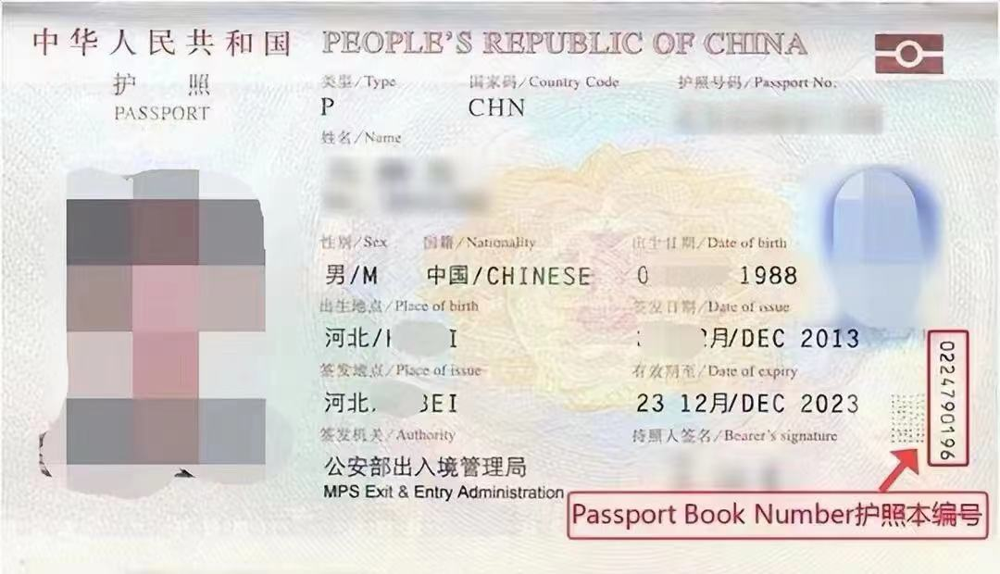
护照信息
护照号 | passport_number | EJ3754030
护照本编号 | Passport Book Number | 1860715749
护照签发国家 | passport_place_of_issue | CHINA
护照签发城市 | passport_issue_city | SUZHOU
护照签发省/州 | passport_issue_state | JIANGSU
护照签发国家 | passport_issue_country | CHINA
护照签发日期 | passport_issue_date | 2020-08-19
护照到期日期 | passport_expiration_date | 2030-08-18

父母信息（姓名填写拼音）
父亲姓 | father_surname | jin
父亲名 | father_given_name | huimin
父亲出生日期 | father_birth_date | 1978-07-22
母亲姓 | mother_surname | wu
母亲名 | mother_given_name | huayan
母亲出生日期 | mother_birth_date | 1977-05-04

目前学校信息
当前学校/单位 | Present Employer or School Name | Kings College of London
当前学校/单位地址 | Present Employer or School Address | Strand
当前城市 | Present Employer or School City | london
当前州/省 | Present Employer or School State | Greater London
当前邮编 | Present Employer or School Zip | WC2R 2LS
当前学校电话 | Present Employer or School Phone | 442078365454
当前学校所在国家 | Present Employer or School Country | 英国
入学日期 | Present Employer or School Start Date | 2024-09-23
专业描述 | Briefly describe your duties | Study of digital transformation in business and society, covering e-commerce, data analysis, and innovation.

高中/本科信息（如果目前是本科在读，就填高中；硕士在读，就填本科）
学校名称 | Name of the educational institution | xian Jiaotong-Liverpool University
学校地址 | Educational Institution Address | No. 111 Ren'ai Road, Dushu Lake Higher Education Town
学校城市 | Educational Institution City | suzhou
学校州/省 | Educational Institution State | jiangsu
学校邮编 | Educational Institution Zip | 215123
学校所在国家 | Educational Institution Country | 英国
教育开始时间 | Educational Institution Start Date | 2020-09-21
教育结束时间 | Educational Institution End Date | 2022-05-31
所学专业/课程 | Course of Study | Economics and Finance

旅游过的国家
国家数量 | total number of countries | 5
去过的国家1 | Country of travel 1 | 英国
去过的国家2 | Country of travel 2 | 西班牙
去过的国家3 | Country of travel 3 | 法国
去过的国家4 | Country of travel 4 | 意大利
去过的国家5 | Country of travel 5 | 葡萄牙
去过的国家6 | Country of travel 6
去过的国家7
去过的国家8
去过的国家9
去过的国家10

美国旅游史（第一次办美签就可以空着下面）
是否去过美国 | previous_us_travel | No
去美年月日 | previous_us_travel_data
去美城市 | previous_us_travel_city
去美所在州 | previous_us_travel_state
是否有美国驾照 | has_us_drivers_license | No
美国驾照号码 | us_drivers_license_number
驾照颁发州 | us_drivers_license_state

是否曾有美国签证 | has_us_visa | No
美国签证号 | us_visa_number
签证签发日期 | us_visa_issue_date
签证到期日期 | us_visa_expiration_date
签证签发地 | us_visa_place_of_issue
签证类型 | us_visa_type
签证状态 | us_visa_status
是否被拒签 | has_been_refused_visa | No
被拒签原因 | has_been_refused_reason

工作信息（没有工作经验就可以空着下面）
是否有工作经历 | Were you previously employed | No
前学校/单位 | Previous Employer or School Name | Beijing University
前学校/单位地址 | Previous Employer or School Address | 123 Main Street
前城市 | Previous Employer or School City | Beijing
前州/省 | Previous Employer or School State | Beijing
前邮编 | Previous Employer or School Zip | 100000
前单位电话 | Previous Employer or School Phone | 1234567890
前单位国家 | Previous Employer or School Country | CHINA
前单位开始日期 | Previous Employer or School Start Date | 2020-01-01
前单位结束日期 | Previous Employer or School End Date | 2024-01-01
前主管姓 | Previous Employer or School Supervisor Surname | Smith
前主管名 | Previous Employer or School Supervisor Given Name | John

空着就行下面的信息
姓氏电报码 | telecode_surname | 0222
名字电报码 | telecode_given_name | 0231
计划到达年份 | intended_arrival_year | 2025
计划到达月份 | intended_arrival_month | 8
计划到达日期 | intended_arrival_day | 10
计划停留天数 | intended_stay_days | 6
酒店地址 | hotel_address | 5860 Arbor Vitae Street
酒店名称 | hotel_name | Skyways Hotel
酒店城市 | hotel_city | Los Angeles
酒店州 | hotel_state | CALIFORNIA
酒店邮编 | hotel_zip | 90045
酒店电话 | hotel_phone | 14247509970
酒店邮箱 | hotel_email | reservations@podhotel39.com
入住日期 | hotel_checkin_date | 2025-08-10
退房日期 | hotel_checkout_date | 2025-08-15
旅行费用支付人 | trip_payer | S
其他支付者 | trip_payer_other
与支付者关系 | trip_payer_relationship
支付者地址 | trip_payer_address
支付者城市 | trip_payer_city
支付者州 | trip_payer_state
支付者国家 | trip_payer_country
支付者邮编 | trip_payer_zip
支付者电话 | trip_payer_phone
支付者邮箱 | trip_payer_email
语言1 |  | CHINESE
语言2 |  | ENGLISH
Application ID |  | AA00EOXINF

